Hoja2
Dia | Livianos |  | Buses |  | C-2 |  | C-3 |  | T.D. TOTAL
Lunes | 1295 | 71.75% | 112 | 6.20% | 374 | 20.72% | 24 | 1.33% | 1805
Martes | 1291 | 71.13% | 108 | 5.95% | 384 | 21.16% | 32 | 1.76% | 1815
Miercoles | 1220 | 69.95% | 107 | 6.14% | 377 | 21.62% | 40 | 2.29% | 1744
Jueves | 1189 | 69.98% | 105 | 6.18% | 377 | 22.19% | 28 | 1.65% | 1699
Viernes | 1193 | 68.96% | 110 | 6.36% | 383 | 22.14% | 44 | 2.54% | 1730
Sábado | 946 | 64.35% | 125 | 8.50% | 375 | 25.51% | 24 | 1.63% | 1470
Domingo | 709 | 82.44% | 48 | 5.58% | 96 | 11.16% | 7 | 0.81% | 860
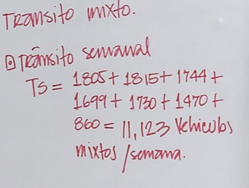
 |  |  |  |  |  |  | Transito Semanal TS

